主标+条码标 3% 3.22
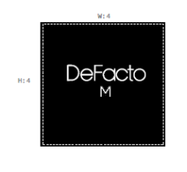
款号 | 颜色 | S | M | L | XL | XXL | 3XL |  | 涉及PO
H1580AX | BN325 - CINNAMON | 839 | 1658 | 1652 | 920 | 790 | 10 | 5869 | 1795523,1795525,1795527,1795528,1795529,1795530,1795531,1795532,1795533,1795534,1795535,1795536,1795537,1795538,1795541,1795543,1795546,1795548,1795550,1795526,1795524
 |  | 839 | 1658 | 1652 | 920 | 790 | 10 | 5869

 |  | 25AULBM13682

